PartsSetup
Character Parts Setting(for Unity) Guide

1 | BaseBody fbx Rig Setting

3DMax에서 작업된 Weight값과
Unity의 Weight값을 맞춰 주어야 한다.
fbx>Rig> Skin Weights
Edit>Project Setting>Other> Skin Weight

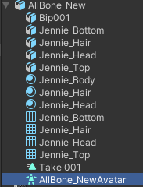

 |  |  |  | Ctrl+D - Avatar file을 fbx로 부터 빼준다.

2 | 추가 바디(장비) fbx Rig Setting

 |  | 위에서 file로 빠진 Avatar를 Souce에 넣어준다

3 | 장비 파츠별 Prefab만들기
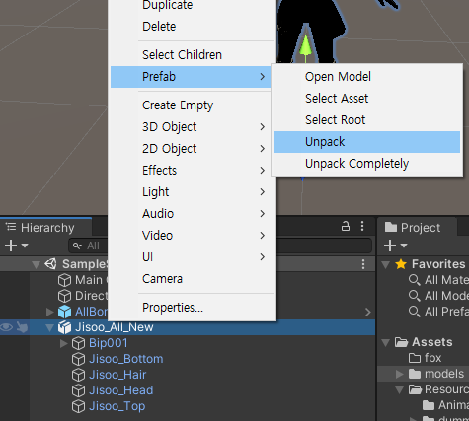

 |  |  | fbx자체로는 하위 오브젝트들을 편집할 수 없다.
 |  |  | fbx를 unpack해 주면 사용자가 원하는대로 편집할 수 있는 Prefab으로 바뀐다.

 | * | 각 파츠 장비 Prefab만들기
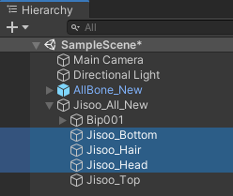

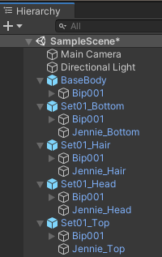

 |  |  | BaseBody - Root하위에 Bip001을 남기고 나머진 지워준다.
 |  |  | 나머지 파츠 설정은 오른쪽 그림 참조
 |  |  | 오른쪽 그림은 각 파츠 설정을 마친 모습.
 |  |  | 파츠 구성에 대해서 예를 들어 설명을 하자면,
 |  |  | Set01_Bottom 파츠 Prefab은 Bone(Bip001이하)과 Mesh(Jennie_Bottom)를 가지고 있다.
 |  |  | Mesh에서 각 Bone들을 Targetting하고 있다.
 |  |  | 프로그램 Code를 입혀 장비 장착을 할 때 Mesh를 BaseBody에 붙여주게 되는데
 |  |  | Mesh가 Targetting하는 Bone의 이름들을 BaseBody의 Bip001하위의 Bone들에서 찾아서 Matching해
 |  |  | 주어야 한다.
 |  |  | 그래서 Set01_Bottom Prefab은 Bone과 Mesh를 같이 가지고 있어야 한다.
 |  |  | 파츠 Prefab을 만들 때Bone(Bip001)을 지워버리면 Mesh와 Bone의 링크가 깨져서 매칭 작업이 안됌. 주의.

4 | 추가 장비의 Inspector Setting
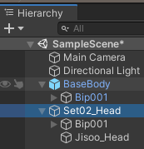

 |  | 위의 "추가 바디(장비) fbx Rig Setting"그림에서 본것 같이 Avatar를 BaseBody것을 사용하므로
 |  | fbx를 unpack하면 Inspector에 Animator Component가 생성되지 않은 것을 확인할 수 있다.
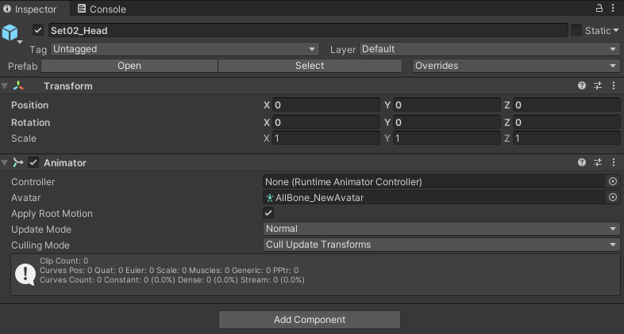

 |  |  | 그림처럼 추가 장비로부터 만든 Prefab Inspector에 Animator Component를 붙여주고 BaseBody에서 추출한 Avatar를 Setting해 준다.

FolderStruc
Avatar Folder Structure
 | 1 | Avatar Root
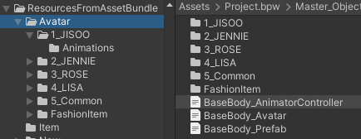

 |  | 1~5번(각 멤버와 공용)까지의 폴더는 각 Animations폴더를 가짐
 |  | Avatar Root폴더 하위에 BaseBody의 Avatar, AnimatorController File과 Prefab을 놓는다.

 | 2 | FashionItem Folder Structure
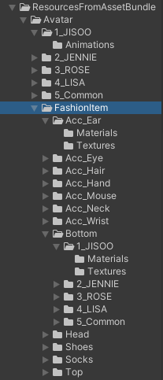

 |  |  | 공용으로 사용할 Accesory폴더 하위에는 각 멤버폴더는 존재하지 않으며 prefab과 Materials, Textures를 넣어준다.
 |  |  | 나머지 머리부터 신발까지는 멤버, 공용 폴더를 가지며 해당 폴더 하위에 prefab과 Materials, Textures를 넣어준다.

 |  | * | 모든 폴더 구조는 git으로 부터 Pull받으시면 확인할 수 있음.

